Hoja1
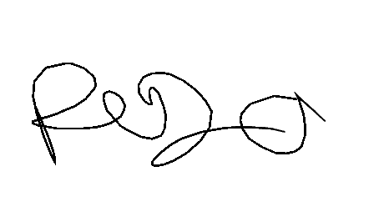

 |  |  |  | CONTROL DE MOLIENDA ZONA CENTRO |  |  |  |  | MOLIENDA DE TRIGO Nº

 |  |  |  |  |  |  |  |  | 1438
 |  |  |  |  |  |  |  |  | Hora Turno1 | 14:05
 |  |  |  |  |  |  |  |  | Hora Turno2 | 21:52
 |  |  |  |  |  |  |  |  | Hora Turno3 | 05:51
 |  |  |  |  |  |  | FECHA | 2026-01-29
 |  |  |  |  |  |  | Responsable |  | Gleimer Paez
N SAP Orden de Trabajo | REFERENCIA | 1 TURNO | LOTE | 2 TURNO | LOTE | 3 TURNO | LOTE | TOTAL KILOS | MATERIALES | LOTES TURNO 1 | LOTES TURNO 2 | LOTES TURNO 3
16744-10-16744-20 | EXTRAPAN X50 | 488 | 280126B | 626 | 280126B1 | 605 | 290126B | #VALUE! | EMPAQUE EXTRA PAN X50 | MP-02176-MP-02191
16744-30 |  | 158 | 280126B1 | 15 | 290126B
 | EXTRAPAN X25 |  |  |  |  |  |  | #VALUE! | EMPAQUE EXTRA PAN X25 | 0

 | EXTRAPAN X10 |  |  |  |  |  |  | #VALUE! | EMPAQUE EXTRAPAN X10 | 0

 | ARTESANAL X50 |  |  |  |  |  |  | #VALUE! | EMPAQUE GALERAS ROJO X50 | 0

 | ARTESANAL X25 |  |  |  |  |  |  | #VALUE! | EMPAQUE GALERAS VERDE X50 | 0

 | FUERTE X25 |  |  |  |  |  |  | #VALUE! | EMPAQUE GALERAS CAFÉ X50 | 0

 | NATURAL X50 |  |  |  |  |  |  | #VALUE! | EMPAQUE GALERAS AZUL X50 | 0

 | ESPECIAL X50 |  |  |  |  |  |  | #VALUE! | EMPAQUE GALERAS NARANJA X25 | 0

 | ESPECIAL X25 |  |  |  |  |  |  | #VALUE! | EMPAQUE GALERAS KRAFT X25 | 0

 | EXCLUSIVA X50 |  |  |  |  |  |  | #VALUE! | EMPAQUE MULTI BEIGE X25 | 0

 | DESARROLLO X1 |  |  |  |  |  |  | #VALUE! | EMPAQUE GALERAS MOG X40 | MP-02077

 | HARINA ALTA PROTEINA X1 |  |  |  |  |  |  | #VALUE! | EMPAQUE GALERAS SAL X25 | MP-02063

 | HARINA MEDIA PROTEINA X1 |  |  |  |  |  |  | #VALUE! | EMPAQUE GALERAS SEG X50 | MP-01942

 | HARINA BAJA PROTEINA X1 |  |  |  |  |  |  | #VALUE! | VITAMINA | MP-02199

 | ARTESANAL X1 |  |  |  |  |  |  | #VALUE! | MEJORANTE EXTRA PAN | 210126B1-280126B

 | FUERTE EXPORTACIÓN |  |  |  |  |  |  | #VALUE! | MEJORANTE ARTESANAL | 0

 | HARINA T1 X 50 |  |  |  |  |  |  | #VALUE! | HILO BLANCO | 0

16744-40 | SALVADO X25 | 49 | 190126B | 51 | 190126B | 60 | 190126B | #VALUE! | HILO VERDE | MP-02234

16744-50 | MOGOLLA X40 | 129 | 190126B | 144 | 190126B | 130 | 190126B | #VALUE! | HILO NARANJA | MP-01747

16744-60 | SEGUNDA X50 |  |  | 21 | 190126B | 50 | 190126B | #VALUE! | EMPAQUE FUERTE EXPORTACION | 0

 | SÉMOLA FINA X25 |  |  |  |  |  |  | #VALUE!

 | SEMOLA GRUESA X25 |  |  |  |  |  |  | #VALUE!

 | GERMEN X25 |  |  |  |  |  |  | #VALUE!

TOTAL HARINA | #VALUE! |  |  |  |  |  |  | TOTAL | #VALUE!

 |  |  |  |  |  |  |  | ENCARGADO TURNO 1
EXT. HARINA | #VALUE! | Yolmer |  | Luis poloche |  | Ferney |  | ENCARGADO TURNO 2 | 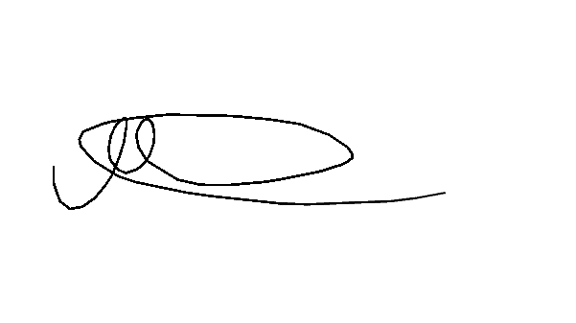 
EXT. MOGOLLA | #VALUE! | Miguel |  | Ferney |  | Hernando |  | ENCARGADO TURNO 3 |  |  | 0 | 0
EXT. SALVADO x25 | #VALUE! | R0lando |  | Fernando |  | Luis poloche |  | ALMACENISTA 1 | Gleimer Paez
EXT. SEGUNDA | #VALUE! |  |  | Antonio |  |  |  | ALMACENISTA 2 | Gleimer Paez
EXT. GERMEN | #VALUE! |  |  |  |  |  |  | COORDINADOR DE OPERACIONES
EXT.SALVADO X30 | #REF!
Observaciones

 |  | 0 |  | 0 |  | 0 |  | 0

 |  | 0 |  | 0 |  | 0 |  | 0

